상품제안서
햅시 15W 3in1 듀얼 워치 고속 무선충전기 | 상품코드: S44694

 |  |  |  |  |  |  | 02-713-8555 | www.synergygift.co.kr
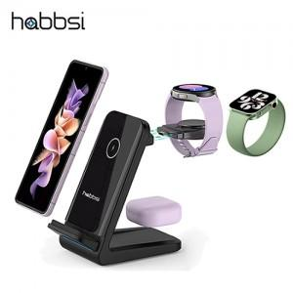

【상세/제작정보】 | <p><span style="font-size: 14pt;">※ 50개 미만 진행시 선물포장비 발생합니다.(개당 +850원 부가세별도)</span></p>

【인쇄/포장옵션】 | 실크 / 포장지포장

【공급단가】 | 수량 | 30~ | 50~ | 100~ | 300~ | 500~
*VAT별도 | 단가 | 25,900원 | 25,000원 | 24,400원 | 23,600원 | 23,100원

【상품 URL】 | https://www.synergygift.co.kr:443/src/goods_detail.php?gdno=44694

